Fiche évaluations
 |  |  |  |  |  |  | Auteur de la fiche: Giulia Sasso
Objectif général: entrée dans l'écrit |  |  |  |  |  |  |  |  |  |  | Diagnostic (DSM 5) : Trouble Développemental du Langage
Objectif spécifique: segmentation phonémique |  |  |  |  |  |  |  |  |  |  | Age: 7 ans
Mots clés: métaphonologie, segmentation, phonèmes |  |  |  |  |  |  |  |  |  |  | Niv scolaire/formation: 3PH/CP

 | Modalités de passation des pré- et post-tests : segmentation phonologique sur entrée orale pour listes A;B;D;E et lecture pour liste C
 | Items | Fréquence | Nb phonèmes | Structure syllabique | Nb syllabes | Liste | Prét-test: | ttt proposé | Matériel utilisé | Fréquence du ttt | Post-test | Fréquence séance ttt: |  | 2x/sem pd 4 sem
Liste travaillée | droit | 163.38 | 3 | CCV | 1 | A |  | 1. Identification des sons de chaque mot avec des jetons ou en coloriant un nombre de cases correspondant au nombre de sons dans le mot. 2. jeu de l'oie 3. mémory dans lequel il faut segmenter en sons et identifier les mots sur lesquels on tombe. | Fichier Power-Point avec les images des mots et des cases vides à colorier + jeu de l'oie + mémory langageoral.com | 2x/semaine |  | Fréquence maison: |  | 2 x/sem pd 4 sem
 | plat | 61.35 | 3 | CCV | 1 | A |  |  |  |  |  | Durée totale (heures): |  | 8
 | froid | 76.08 | 3 | CCV | 1 | A |  |  |  |  |  | Nb session: |  | 8
 | blanc | 430.54 | 3 | CCV | 1 | A
 | grue | 6.22 | 3 | CCV | 1 | A
 | plan | 88.99 | 3 | CCV | 1 | A |  |  |  |  |  | Littérature de référence:
 | clé | 48.58 | 3 | CCV | 1 | A |  |  |  |  |  | Gillon, Gail. (2002). Follow-up study investigating the benefits of phonological awareness intervention for children with spoken language impairment. International journal of language & communication disorders / Royal College of Speech & Language Therapists. 37. 381-400. 10.1080/1368282021000007776. Melby-Lervag, M., Lyster, S. & Hulme, C. (2012). Phonological skills and their role in learning to read : a meta-analytic review. Psychological Bulletin,138(2), 322-352. Retrieved from https://doi.org/10.1037/a0026744 Strattman, K., & Hodson, B. W. (2005). Variables that influence decoding and spelling in beginning readers. Child Language Teaching and Therapy, 21(2), 165–190. https://doi.org/10.1191/0265659005ct287oa Ehri, Linnea & Nunes, Simone & Stahl, SA & Willows, D.. (2001). Systematic Phonics Instruction Helps Students Learn to Read: Evidence from the National Reading Panel's Meta-Analysis. Review of Educational Research - REV EDUC RES. 71. 393-447. Doi : 10.3102/00346543071003393.
 | prix | 107.5 | 3 | CCV | 1 | A
 | flan | 2.77 | 3 | CCV | 1 | A
 | gland | 5.27 | 3 | CCV | 1 | A
 | croix | 71.62 | 3 | CCV | 1 | A
 | trois | 660.34 | 3 | CCV | 1 | A
 |  | 143.6 | 3.0 | CCV | 1.0 |  | 0 |  |  |  | 0 | Résultats:
Liste non travaillée appariée | gros | 353.45 | 3 | CCV | 1 | B |  | Liste B non travaillée Items appariés à liste A en fréquence, nombre de phonèmes, nombre de syllabes et structure syllabique |  |  |  |  | Liste A | Liste B | Liste C
 | bleu | 207.64 | 3 | CCV | 1 | B |  |  |  |  |  | Pré-test | 0 | 0 | 0
 | frein | 13.18 | 3 | CCV | 1 | B |  |  |  |  |  | Post-test | 12 | 12 | 0
 | craie | 10.68 | 3 | CCV | 1 | B
 | creux | 49.93 | 3 | CCV | 1 | B
 | flou | 16.15 | 3 | CCV | 1 | B |  |  |  |  |  | Stats:
 | grain | 35.95 | 3 | CCV | 1 | B |  |  |  |  |  | Items_ | Réussite post-test 1 | Echec post-test 1
 | drap | 74.12 | 3 | CCV | 1 | B |  |  |  |  |  | Réussite pré-test | 0 | 0
 | plomb | 22.64 | 3 | CCV | 1 | B |  |  |  |  |  | Echec pré-test | 12 | 0
 | tri | 3.04 | 3 | CCV | 1 | B
 | près | 156.96 | 3 | CCV | 1 | B
mots correctement segmentés /12
 | trop | 790 | 3 | CCV | 1 | B
 |  | 144.5 | 3.0 | CCV | 1.0 |  | 0 |  |  |  | 0
Liste contrôle C | au | 3737.75 | 1 | V | 1 | C |  | Liste C non travaillée Caractéristiques: lecture de mots outils, appariée aux listes A et B en nombre de syllabes
 | avec | 3704.89 | 4 | V-CVC | 2 | C
 | comme | 2326.08 | 3 | CVC | 1 | C
 | dans | 4658.59 | 2 | CV | 1 | C
 | des | 6055.71 | 2 | CV | 1 | C
 | elle | 4520.53 | 2 | VC | 1 | C
 | et | 12909.08 | 1 | V | 1 | C
 | il | 13222.93 | 2 | VC | 1 | C
 | les | 8720.38 | 2 | CV | 1 | C
 | lui | 2308.74 | 3 | CYV | 1 | C
 | mais | 5179.05 | 2 | CV | 1 | C
 | mes | 0.01 | 2 | CV | 1 | C
 |  |  | 2.2 |  | 1.1 |  | 0 |  |  |  | 0

Liste généralisation D | herbe | 34.81 | 3 | VCC | 1 | D |  | Liste D non travaillée Appariée à la liste A en fréquence, nb phonèmes, structure syllabique et nb de syllabes Objectif: évaluer si généralisation de la stratégie de segmentation phonémique à des clusters en position finale
 | encre | 6.81 | 3 | VCC | 1 | D |  |  |  |  |  | Commentaires / adaptations :
 | offre | 177.8 | 3 | VCC | 1 | D |  |  |  |  |  | augmentation significative (p<0,05) entre le pré-test et le post-test de cluster correctement segmentés sur la liste A et B.
 | ogre | 2.83 | 3 | VCC | 1 | D |  |  |  |  |  | Pas d'augmentation des scores sur la liste contrôle
 | ombre | 45.67 | 3 | VCC | 1 | D
 | oncle | 126.71 | 3 | VCC | 1 | D |  |  |  |  |  | NB :
 | ongle | 20.37 | 3 | VCC | 1 | D |  |  |  |  |  | Création a posteriori de 2 nouvelles listes contrôles D et E, pour évaluer s'il y a une généralisation de la stratégie de segmentation phonémique
 | acte | 56.81 | 3 | VCC | 1 | D |  |  |  |  |  | aux mêmes clusters que ceux travaillés en liste A, mais en position finale
 | orque | 1.43 | 3 | VCC | 1 | D
 | ours | 24.57 | 3 | VCC | 1 | D
 | angle | 13.29 | 3 | VCC | 1 | D
 | arme | 220.22 | 3 | VCC | 1 | D
 |  | 60.9 | 3.0 |  | 1.0 |  | 0 |  |  |  | 0

Liste généralisation E | orgue | 3.12 | 3 | VCC | 1 | E |  | Liste E non travaillée Appariée à la liste A en fréquence, nb phonèmes, structure syllabique et nb de syllabes. Objectif: sert de liste de généralisation de la liste D dans le cas où cette dernière ne devait pas être réussie et qu'un travail ciblé devrait être entamé. La liste E serait déjà prête pour un éventuel post-test après prise en charge de la stratégie de segmentation phonémique VCC.
 | aigle | 6.9 | 3 | VCC | 1 | E
 | aigre | 0.55 | 3 | VCC | 1 | E
 | algue | 2.66 | 3 | VCC | 1 | E
 | âcre | 0.47 | 3 | VCC | 1 | E
 | arc | 5.25 | 3 | VCC | 1 | E
 | arche | 3.19 | 3 | VCC | 1 | E
 | être | 100.69 | 3 | VCC | 1 | E
 | autre | 786.09 | 3 | VCC | 1 | E
 | elfe | 3.26 | 3 | VCC | 1 | E
 | ocre | 0.14 | 3 | VCC | 1 | E
 | harpe | 1.14 | 3 | VCC | 1 | E
 |  | 76.1 | 3.0 |  | 1.0 |  | 0 |  |  |  | 0

Matériel
2. Jeu de l'oie langageoral.com avec comme consigne de segmenter en sons le mot sur lequel on tombe.

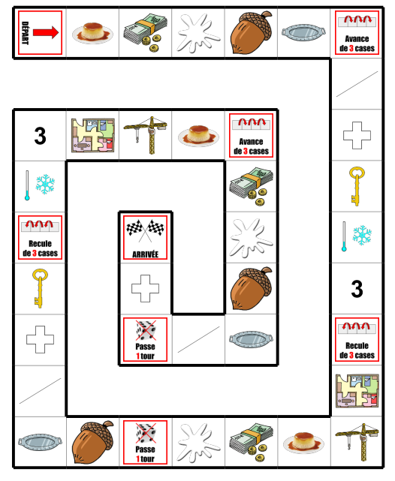

3. Mémory langageoral.com avec comme consigne de segmenter en sons le mot que l'on retourne.

